画面イメージ
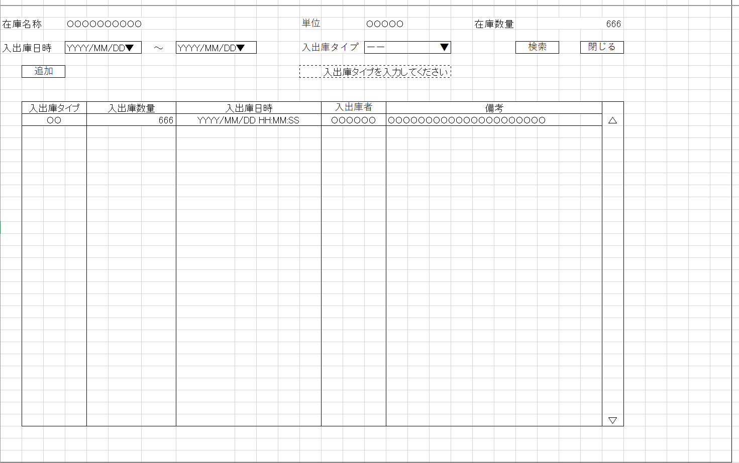
詳細設計書 | 論理名称 | K001 | システムID | KS | 改訂日 | 2022-12-06
 | 物理名称 | 入出庫情報一覧 | システム名称 | 倉庫管理システム | 改訂者 | 陳

画面イメージ

IO関連
詳細設計書 |  | 論理名称 |  |  | K001 |  |  | システムID | KS | 改訂日 | 2022-12-06
 |  | 物理名称 |  |  | 入出庫情報一覧 |  |  | システム名称 | 倉庫管理システム | 改訂者 | 陳

I/O関連図

在庫情報一覧
入出庫情報一覧
入出庫情報登録

入出庫情報
在庫情報

 |  |  |  | 入出庫タイプ

パラメータ一覧
No | 論理名称 |  | 物理名称 |  |  | I/O | 備考
1 | 在庫商品ID |  | id |  |  | I | 在庫情報一覧画面から、入出庫ボタン押下時
2
3
4
5
6
7
8
9
10
テーブル一覧
No | 論理名称 |  | 物理名称 |  |  | I/O | 備考
2 | t_stock |  | 在庫情報 |  |  | O
3 | t_stock_io |  | 入出庫情報 |  |  | O
4 | m_unit |  | 単位マスタ |  |  | 0
5
6
7
8
9
10
ファイル一覧
No | 論理名称 |  | 物理名称 |  |  | I/O | 備考
2
3
4
5
6
7
8
9
10

